画面部品情報
アプリ課題(2025） |  |  | 画面ID | 画面名 |  |  |  | 作成日 | 作成者 | 更新日 | 更新者
 |  |  | 003_CookingSearchResult | 料理検索結果 |  |  |  | 2024-12-31 | 福田 | 2025-07-21 | 福田

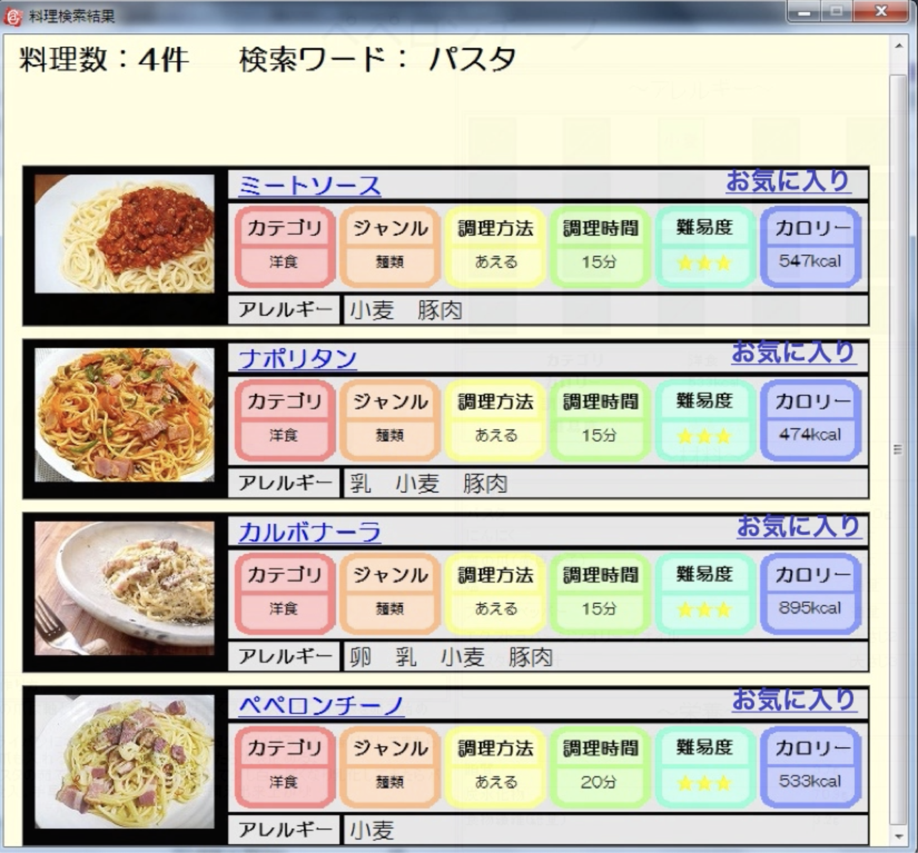
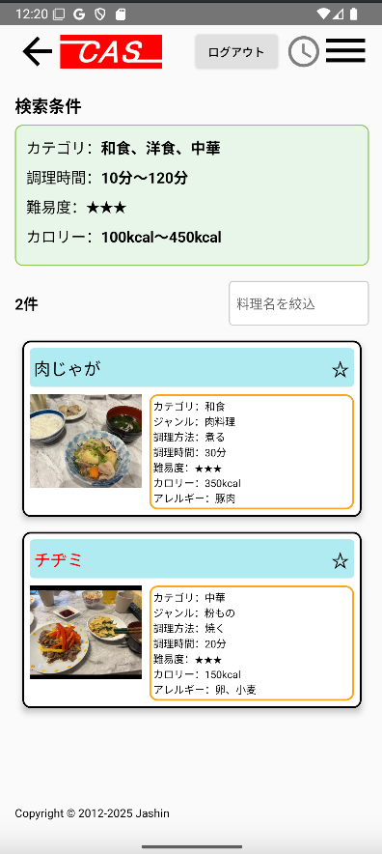
 | 1.【画面イメージ】
 | 【初期表示】 |  |  | 【スマホ版イメージ】

 | 2.【機能概要】
 | 前画面（02_料理検索画面）で指定された条件をもとに料理を検索した結果を表示させる。 検索結果の中で、ユーザが既にお気に入り登録している料理についてはお気に入りマークを★で表示させる。（未ログイン時は星マークを非表示） 料理画像または料理名をクリックすることで次画面（04_レシピ表示）へ遷移する。 ページングは無しで、画面を下にスクロールしていけば、ロードして表示させるイメージとなる。 ログインユーザのアレルギーが含まれる料理については料理の背景が赤色になってわかるようになっている。 料理名のフィルターで絞れるようにする。

 | 3.【前の画面より受け取ったパラメータ】
 | パラメータ名 | データ型 | 桁数
 | モード | 数値 | 検索モード（1:レシピ名検索、2:複数条件検索、3:ランダム検索）
 | 料理名 | 文字列 | 30桁
 | カテゴリID（複数） | List<数値> | 1桁
 | ジャンルID（複数） | List<数値> | 1桁
 | 調理方法ID（複数） | List<数値> | 1桁
 | 調理時間FROM | 数値 | 3桁
 | 調理時間TO | 数値 | 3桁
 | 難易度 | 数値 | 1桁
 | カロリーFROM | 数値 | 4桁
 | カロリーTO | 数値 | 4桁
 | アレルギーID（複数） | List<数値> | 1桁

 | 4.【イベント情報】
 | イベント名 | 処理概要
 | 初期表示時 | 前の画面で検索された条件をパラメータとして受け取り、それをキーとして、各DBより取得して、検索結果を料理単位で行表示させる。 ログインユーザのアレルギーが含まれる料理の行については背景を赤色にして、星マークの横に「アレルギーが含まれるレシピです。」と表示させる。
 | 料理行をクリック時 | 料理IDを渡して、「04_レシピ表示」画面を開く。
 | ⭐︎（★）リンクをクリック時 | ログイン状態かつログインユーザが権限ありの時だけ表示される。 クリック時、表示されている料理名の料理IDをお気に入り登録としてDB更新する。 更新後、現在の⭐︎（★）マークとは異なる⭐︎（★）へ更新すること。
 | 料理名を絞込テキストからフォーカスを離した時 | 検索結果より、料理名でフィルターをかけて、料理名で絞ること。

 | 5.【フォーム情報】 |  |  |  | 6.【DB情報】
 | 項目名 | 部品 | 備考 |  | 取得元テーブル | 取得列 | データ型 | 桁数 | 備考
 | ヘッダーメニュー | 参照：【画面設計】01_メニュー(サイドバー＆ヘッダー).xlsx

 | （検索条件） |  |  |  | （検索条件）
 | 項目名 | 部品 | 備考 |  | 取得元テーブル | 取得列 | データ型 | 桁数 | 備考
 | 料理名 | ラベル | 前画面（02_料理検索画面）で検索された料理名を表示する。
 | カテゴリ | ラベル | 前画面（02_料理検索画面）から渡されたカテゴリIDと定数一覧.カテゴリのDB値を紐づけて、定数一覧.カテゴリの定数名を表示させる、
 | ジャンル | ラベル | 前画面（02_料理検索画面）から渡されたジャンルIDと定数一覧.ジャンルのDB値を紐づけて、定数一覧.ジャンルの定数名を表示させる。
 | 調理方法 | ラベル | 前画面（02_料理検索画面）から渡された調理方法IDと定数一覧.調理方法のDB値を紐づけて、定数一覧.調理方法の定数名を表示させる、
 | 調理時間 | ラベル | 前画面（02_料理検索画面）で検索され調理時間を表示する。
 | 難易度 | ラベル | 前画面（02_料理検索画面）から渡された難易度と定数一覧.難易度のDB値を紐づけて、定数一覧.難易度の定数名を表示させる、
 | カロリー | ラベル | 前画面（02_料理検索画面）で検索されたカロリーFROMとカロリTOを表示する。
 | アレルギー | ラベル | 前画面（02_料理検索画面）から渡されたアレルギーIDと定数一覧.アレルギーのDB値を紐づけて、定数一覧.アレルギーの定数名を表示させる、

 | （検索結果）ヘッダー |  |  |  | （検索結果）ヘッダー
 | 項目名 | 部品 | 備考 |  | 取得元テーブル | 取得列 | データ型 | 桁数 | 備考
 | 検索結果数 | ラベル | 検索条件で検索された料理の総件数を検索結果数として、○件と表示する。 |  | レシピ |  |  |  | 取得した結果の件数を取得する。
 | 料理名を絞込 | テキストボックス | 検索結果の一覧より料理名でフィルターをかけて、料理名で絞ること。 |  | レシピ | 料理名 | 文字列 | 30桁 | 取得した結果の料理名に対してフィルターをかける。再度DB検索はしないようにする。

 | （検索結果）※料理検索結果分表示する。 |  |  |  | （検索結果）※料理検索結果分表示する。
 | 項目名 | 部品 | 備考 |  | 取得元テーブル | 取得列 | データ型 | 桁数 | 備考
 | 料理名 | ラベル | クリック時に料理IDを渡して、次画面（04_レシピ表示）へ遷移する。 |  | レシピ | 料理名 | 文字列 | 30桁
 |  |  | ログインユーザのアレルギーが含まれる料理の行については文字を赤色にする。 |  | ユーザ情報 ユーザ情報 ユーザ情報 ユーザ情報 ユーザ情報 | アレルギーID_1 アレルギーID_2 アレルギーID_3 アレルギーID_4 アレルギーID_5 | 数値 数値 数値 数値 数値 | 1桁 1桁 1桁 1桁 1桁
 |  | アイコン | 項目名の画像を使用する。（料理ごとに準備すること） |  | レシピ | 画像URL | 文字列 | TEXT | 画像リンクでfirebase storageから参照される
 |  | リンクボタン | クリック時に料理IDを渡して、次画面（04_レシピ表示）へ遷移する。
 | ⭐︎ （★を表示しない場合） | リンクボタン | ログインユーザが対象行の料理IDをお気に入り登録していない場合は、表示する。未ログイン時は表示しない。 クリック時、現在行の料理名の料理IDをお気に入り登録としてDB登録する。登録後、★に切り替えること。 |  | ユーザお気に入りレシピ ユーザお気に入りレシピ | ユーザID 料理ID | 文字列 文字列 | 8桁 8桁 | ユーザお気に入りレシピへ新規登録する。
 | ★ （⭐︎を表示しない場合） | リンクボタン | ログインユーザが対象行の料理IDをお気に入り登録している場合は、表示する。未ログイン時は表示しない。 クリック時、現在行の料理名の料理IDをお気に入り登録としてDB更新する。更新後、⭐︎に切り替えること。 |  | ユーザお気に入りレシピ ユーザお気に入りレシピ | ユーザID 料理ID | 文字列 文字列 | 8桁 8桁 | ユーザお気に入りレシピより削除する。
 | カテゴリ | ラベル | 対象行の料理IDに紐づく、カテゴリ名を表示する。 |  | レシピ | カテゴリーID | 数値 | 1桁
 | ジャンル | ラベル | 対象行の料理IDに紐づく、ジャンル名を表示する。 |  | レシピ | ジャンルID | 数値 | 1桁
 | 調理方法 | ラベル | 対象行の料理IDに紐づく、調理方法を表示する。 |  | レシピ | 調理方法ID | 数値 | 1桁
 | 調理時間 | ラベル | 対象行の料理IDに紐づく、調理時間を表示する。 |  | レシピ | 調理時間 | 数値 | 3桁 | 1-120分で表示される
 | 難易度 | ラベル | 対象行の料理IDに紐づく、難易度を表示する。 |  | レシピ | 難易度 | 数値 | 1桁
 | カロリー | ラベル | 対象行の料理IDに紐づく、難易度を表示する。 |  | レシピ | カロリー | 数値 | 4桁
 | アレルギー | ラベル | 対象行の料理IDに紐づく、アレルギーを表示する。 |  | レシピアレルギー レシピアレルギー | 料理ID アレルギーID | 文字列 数値 | 8桁 1桁 | アレルギーIDで検索した結果の料理IDをレシピに結合させる。（レシピ.アレルギーID = レシピアレルギー.アレルギーID )

old
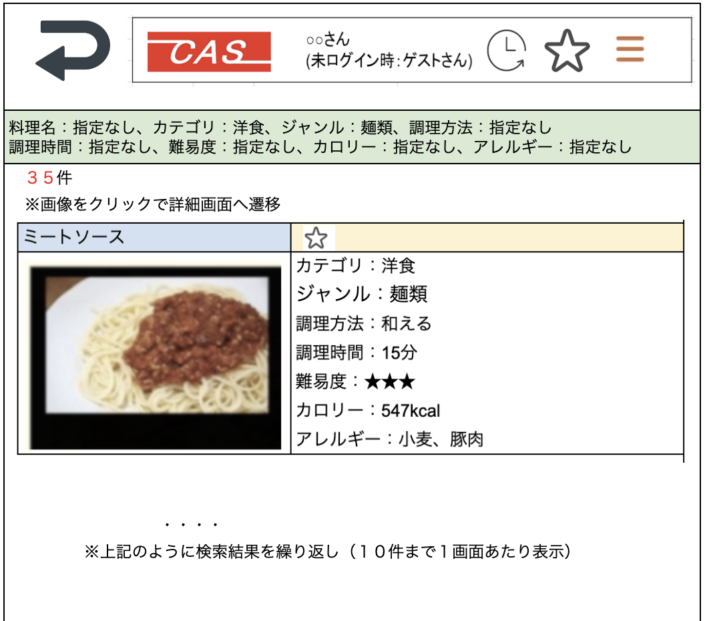
料理名を絞込

